物件登録№3
空き家バンク物件情報
物件登録番号 |  | 93 |  |  | 分類 |  | 中古住宅（ 売買 ・ 賃貸 ）
物件住所地 |  | 宮城県気仙沼市中山
物件の種類 |  | ☑ 建物と宅地 □ 建物のみ
価 格 |  | □︎︎ 賃貸 円／月 |  |  |  | □︎︎ 敷金 か月 |  | □ 礼金 か月
 |  | ☑︎ 売却 1,550万円 |  |  |  | 仲介料 | 宅地建物取引業法に規定する仲介手数料
画像 |  |  |  |  |  |  | 間取り
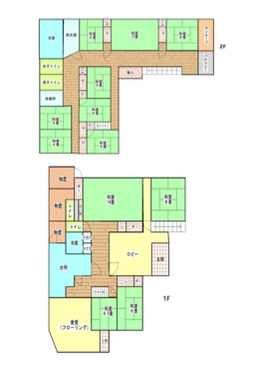

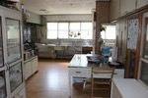
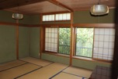

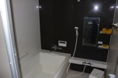

物件の概要 | 面 積 |  |  |  |  | 構 造 | 補修の要否 |  |  | 補修の費用負担
 | 敷地面積 |  | 約1,133 |  | ㎡ | ☑︎ 木造 | □︎︎ 補修は不要 |  |  | □ 所有者負担
 | 建 物 |  | １階 | 206.90 | ㎡ | □ 軽量鉄骨造 | ☑︎︎ 多少の補修必要 |  |  | ☑︎︎ 入居者負担
 |  |  | ２階 | 199.52 | ㎡ | □ 鉄筋ｺﾝｸﾘｰﾄ | □ 大幅な補修必要 |  |  | ☑︎ 協議が必要
 |  |  | 計 | 406.42 | ㎡ | □ その他 | □ 現在補修中
 | 建築年 |  | 昭和 48 年 |  |  | 空き家になった時期 |  | 令和3年5月
 | 間取り |  | １階 | 和室（4.5畳、6畳、8畳、14畳）、台所、浴室、洗面所、トイレ、ロビー、その他（食堂）

 |  |  | ２階 | 和室（8畳、12畳、6畳×6部屋）、浴室、トイレ

 | 備 考
主要施設等への距離 | □︎駅 |  | － | km | 設備状況等 | 電 気 | ☑︎ 引込み済み □ その他（ ）
 | ☑︎バス停 |  | 0.2 | km |  | ガ ス | ☑︎ プロパンガス □ 都市ガス □ その他（ ）
 | ☑︎幼稚園・保育所 |  | 1.3 | km |  | 風 呂 | □ ガス ☑︎︎ 灯油 □ 電気 □ その他（ ）
 | ☑︎小学校 |  | 1.0 | km |  | 水 道 | ☑︎ 上水道 □ 簡易水道 □ その他（ ）
 | ☑︎中学校 |  | 1.0 | km |  | 下水道 | □ 下水道 □︎ 浄化槽 □ その他 |  | ☑︎ その他
 | ☑︎スーパー・コンビニ |  | 1.2 | km |  | トイレ | □ 水洗 ☑︎ 汲取り |  | ／ □ 和 ☑︎ 洋
 | ☑︎病院 |  | 0.8 | km |  | 駐車場 | ☑︎ 有 （ 8台 ） □ 無 |  | 庭 |  | ☑︎ 有 □ 無
 | ☑︎郵便局 |  | 1.3 | km |  | ペットの飼育 | ☑︎ 可 （□ 室内 □ 室外） □︎︎ 不可
その他特記事項 | ・現在畳の入れ替え・襖の張替え、他外壁等の修繕を予定、内覧は可能です。 ・2Fトイレ改修必要

